Inscription
 |  | Compte tenu de certaines difficultés rencontrées nous ne procédons plus aux pré-inscriptions.
 | Votre inscription ne deviendra effective qu'après la réception de ce document avec le paiement en conséquence.

 |  | DOSSIER D'INSCRIPTION FC SSA EI/L et PSE2 - JUIN 2024
 |  | A compléter minutieusement et à nous retourner avec votre montant
REMPLISSAGE INFORMATIQUE UNIQUEMENT
 |  |  | VOTRE ETAT CIVIL ET PROFIL
 |  |  | (Pour SIMPLIFIER remplir par ordinateur, ET cliquez dans les cellules vertes)

 |  | Nom : |  |  |  |  | Prénom :

Adresse d'expédition : |  | Né (e) le : |  |  |  |  | Lieu :

Centre Formation 69A Rue de la Libération 68740 FESSENHEIM |  | Nationalité : |  |  |  |  | Age :

 |  | Adresse :

 |  | Code postal : |  |  |  |  | Ville :

 |  | Mail obligatoire : |  |  |  |  |  |  | Tél :

 |  | N°adhérent FNMNS ou FFSS pour bénéficier d'une réduction :

 |  | LES DIPLOMES OU ATTESTATIONS QUE VOUS POSSEDEZ

 |  | SSA EI ou L |  |  | BNSSA |  |  | MNS |  |  | PSE 2 / équivalent

 |  | Dernière formation continue secourisme : |  |  |  |  |  |  |  | Avec :

 |  | Dernière formation continue SSA : |  |  |  |  |  |  |  | Avec :
Prise en charge par un organisme, remplissez la partie "convention". | Joignez impérativement les copies de vos diplômes ou attestations si vous vous inscrivez pour la première fois au centre de formation de Fessenheim.

 |  | RAPPEL DE VOTRE DATE DE STAGE

 |  | Vendredi | 2022-06-14 |  |  | Reiningue |  |  |  | 09h -18h
Joignez votre paiement au dossier, sinon il ne sera pas pris en compte.
 |  | COUT DU STAGE |  | Tarif normal |  | Tarif adhérent FNMNS / FFSS / FFN |  |  | Tarif avec prise en charge
 |  |  |  | 100 € |  | 90 € |  |  | 150 €

 |  | NB : Repas tiré du sac le vendredi
 |  | Ci-joint, mon dossier d'inscription dûment complété, et pour lequel je m'engage à vous garantir l'exactitude des renseignements portés sur la fiche de renseignements administratifs et je vous confirme entre autre que : COCHEZ
 |  | J'ai pu prendre connaissance des conditions d'assurance durant le stage et de la souscription automatique à l'organisation professionnelle de la FNMNS après réussite, me garantissant une responsabilité civile professionnelle pendant une année.
 |  | J'ai pu pu prendre connaissance du réglement intérieur et conditions générales de ventes.
 |  | J'ai pu pu prendre connaissance des conditions d'organisation de la formation.
 |  | Je m'engage à ne rien dissimuler sur mon état de santé qui est compatible avec la formation.
 |  | Je ne m'oppose pas au droit à l'image.
 |  | Je suis informé du traitement et l'archivage informatique de mes données personnelles.
 |  | J'ai pris connaissance que ma présentation ne sera retenue qu'après le règlement des frais de formation au Centre de Formation.
 |  |  |  |  |  |  |  | Signature du stagiaire

Si vous avez déjà transmis un certificat médical lors de l'entrée en stage au BNSSA, vous n'avez plus besoin de fournir ce document.

 |  | CERTIFICAT MEDICAL TYPE OBLIGATOIRE
 |  | Ce formulaire est exigé pour tout candidat par l'arrêté du 26 juin 1991 relatif à la surveillance des activités aquatiques de baignade ou de natation.

 |  | Je soussigné,……………………………………..., Docteur en médecine certifie
 |  | avoir examiné ce jour, |  |  | 0 |  |  |  | 0 | 0
Si vous n'avez pas encore fournit de certificat médical ce modèle ci est obligatoire. |  | et avoir constaté que cette personne ne présente aucune contre-indication
 |  | apparente à la pratique de la natation et du sauvetage, ainsi qu'à la surveillance
 |  | des usagers des établissements de baignade.

 |  | Ce sujet n'a jamais eu de perte de connaissance ou de crise d'épilepsie et
 |  | présente en particulier une aptitude normale à l'effort, une faculté d'élocution normale,
 |  | une acuité auditive lui permettant d'entendre une voie normale à cinq mètres
 |  | et une acuité visuelle conforme aux éxigences figurant ci-dessous.

 |  | SANS CORRECTION :

 |  | Une acuité visuelle de 4/10 en faisant la somme des acuités visuelles de chaque oeil mesuré séparément : soit au moins 3/10 + 1/10 ou 2/10 +2/10

 |  | Cas particulier : Dans le cas d’un oeil amblyope, le critère exigé est 4/10 + inférieur à 1/10

 |  | AVEC CORRECTION :
 |  | - soit une correction amenant une acuité visuelle de 10/10 pour un oeil quelle que soit la valeur de l’autre oeil corrigé (supérieure à 1:10)

 |  | - soit une correction amenant une acuité visuelle de 13/10 pour la somme des acuités visuelles de chaque oeil corrigé, avec un oeil corrigé au moins à 8/10.

 |  | Cas particulier : Dans le cas d’un oeil amblyope, le critère exigé est 10/10 pour l’autre oeil corrigé.

 |  |  |  |  | Fait à, …………………… |  |  |  | le | ……………………

 |  | Signature |  |  |  |  |  |  | Cachet

 | AVANT VOTRE ENTREE EN FORMATION

 |  | Nom : | 0 |  |  |  |  | Prénom: |  | 0

 |  | Cette évaluation a pour but de vous connaître davantage, de mieux cerner vos capacités physiques et vos motivations.

 |  | 1° Quelles sont vos motivations pour suivre cette formation ?

 |  | 2° Pratiquez vous régulièrement le secourisme ?

 |  | 3° Pratiquez vous régulièrement la natation ?

 |  | 4° Exercez vous en milieu naturel ?

 |  | 5° Que connaissez vous des prérogatives du SSA EI ou L ?

 |  | 6° Qu'attendez vous de ce stage ?

CFMNS 68 - 69a Rue de la Libération 68740 FESSENHEIM
 : 06 19 71 87 67 @ : formation@cfmns68.fr  : www.cfmns68.fr

Convention
 | RENSEIGNEMENTS A NOUS FOURNIR POUR LES DEMANDES
 | DE FACTURE OU CONVENTION DE FORMATION PROFESSIONNELLE

 |  | Partie à remplir par le demandeur

 | Dénomination de la structure :

 | N° Siret :
Pour toute demande de prise en charge renvoyer ce fichier complet par mail.
 | Représentée par :

 | Fonction :

 | Adresse complète avec ville et code postal :

 | N° de téléphone :

 | Adresse électronique :

 | Personne en charge du dossier :

 | N° de téléphone :

 | Nom du participant : |  | 0

 |  | Partie à remplir par la structure d'accueil

 | N° de la convention : |  | 2016

 | Nature de l'action |  | Formation continue Premiers Secours en Equipe

 | Objectifs pédagogiques : |  | Formation et présentation à la validation

 | Observations :

 | Durée du stage :

 | Date de début de formation :

 | Date de fin de formation :

 | Date de convention et devis :

 | Date de facturation :

 | Cout du stage :

Nous trouver
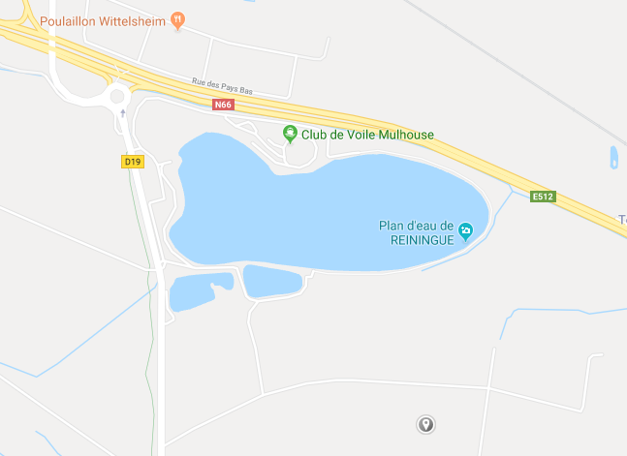

COLMAR
Vers Thann

Vers Mulhouse

Reiningue

Base de voile

MULHOUSE

CGV
CONDITIONS GENERALES DE VENTES

L’inscription à un stage ne sera définitive qu’après réception du dossier complet et du paiement.
Les tarifs communiqués dans le dossier d’inscription sont ferme et définitif.
L’association n’est pas soumise à la TVA.

La limite d’inscription est fixée à au moins quinze jours avant le début de l’action de formation.

Le stagiaire sera soumis au réglement intérieur de l’association.

Le centre de formation à souscrit une assurance et pendant toute la durée de la formation, le stagiaire reste responsable vis à vis des tiers. Dans le cas d’un salarié, il doit être couvert par son entreprise par une assurance garantissant une couverture suffisante contre les risques de la formation.

Le centre de formation s’engage à ne pas divulguer les informations confidentielles reçues.

Un stage ne peut se dérouler que s’il a atteint le seuil minimum de participants conformément aux règles en vigueur. En cas d’annulation de celui-ci, l’association s’engage à rembourser intégralement le coût du stage.

En cas de non présentation à l’action de formation le jour de son démarrage, les sommes déjà engagées par l'association restent dues.

Le seul fait d’avoir suivi une formation ne garantit en aucun cas la réussite aux examens de certification de personnes et à l’exercice des métiers correpondants.

CFMNS 68 - 69a Rue de la Libération 68740 FESSENHEIM
 : 06 19 71 87 67 @ : formation@cfmns68.fr  : www.cfmns68.fr

